CSI300
 |  | CSI300 | GJR | 测试 | base line
 |  |  |  | pt | 252 | 252 | 126 | 126 | 66 | 66 | 252 | 126 | 66
 |  | 共1479行数据 |  | n_steps | 252 | 252 | 126 | 126 | 66 | 66
 |  | 测试数据量均为264 |  | LSTM1 | 10 | 10 | 10 | 10 | 10 | 10
 |  |  |  | forget | 0.3 | 0.3 | 0.3 | 0.3 | 0.3 | 0.3
 | 代码 | ret[i]=(math.log(price[i])-math.log(price[i-1]))*100 |  | LSTM2 | 4 | 4 | 4 | 4 | 4 | 4
 | 起止日期 | 20120903 | 20180928 | forget | 0.8 | 0.8 | 0.8 | 0.8 | 0.8 | 0.8
 |  |  |  | LSTM3 | 2 | 2 | 2 | 2 | 2 | 2
 |  |  |  | forget | 0.8 | 0.8 | 0.8 | 0.8 | 0.8 | 0.8
 |  |  |  | FC1,act:ReLu | 5 | 5 | 5 | 5 | 5 | 5
 |  |  |  | FC2,act:ReLu | 1 | 1 | 1 | 1 | 1 | 1
 |  |  |  | epoch | 150 | 150 | 150 | 150 | 150 | 150
 |  |  |  | lr | 0.0001 | 0.0001 | 0.0001 | 0.0001 | 0.0001 | 0.0001
 |  |  |  | batch size | 1 | 1 | 1 | 1 | 1 | 1
 |  |  |  | data period | 5y+1y | 5y+1y | 5y+1y | 5y+1y | 5y+1y | 5y+1y
 |  |  |  | commend |  | 去Garch参数 |  | 去Garch参数 |  | 去Garch参数 | GJRGarch | GJRGarch | GJRGarch
 |  |  |  | MSE | 0.001200 | 0.004064 | 0.005913 | 0.004206 | 0.003608 | 0.002083 | 0.126733 | 0.037050 | 0.033144

 | 股价图

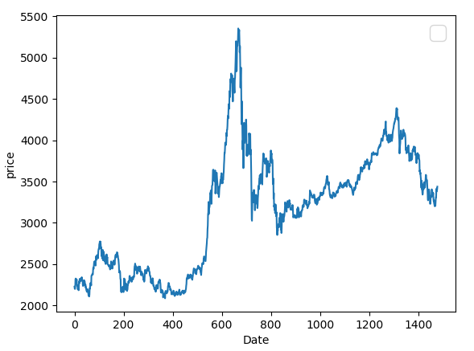

 |  |  |  | MAE |  | 0.029597495619 | 0.085282470236 | 0.046037902958 | 0.051548878966 | 0.046522988241 | 0.2370574217 | 0.138837 | 0.14944661305

 |  |  |  | HMSE |  | 0.00073772193574 | 0.029688450779 | 0.001579812169 | 0.0051807559944 | 0.0046491478711 | 0.17500529639 | 0.030004 | 0.02059483457

 |  |  |  | HMAE |  | 0.050355192714 | 0.20912241017 | 0.068484666068 | 0.049348037869 | 0.033363119977 | 0.27878432549 | 0.122464 | 0.11595263804

 |  |  |  | 结论

备注： | 在论文中，LSTM-based hybrid model with one Garch model（G-LSTM） 的MSE为0.00252
 | 我们有与在计算return的时候，已经乘以100，所以上述结果，0.5则相当于论文中的0.005

SSE
 |  |  |  | 测试 | base line
 |  | SSE |  | pt | 252 | 252 | 126 | 126 | 66 | 66 | 252 | 252 | 252
 |  |  |  | n_steps | 252 | 252 | 126 | 126 | 66 | 66 | 252 | 252 | 252
 | 代码 | ret[i] = (math.log(price[i])-math.log(price[i-1])) * 100 |  | LSTM1 | 10 | 10 | 10 | 10 | 10 | 10 | 10 | 10 | 10
 | 起止日期 | 20120903 | 20180928 | forget | 0.3 | 0.3 | 0.3 | 0.3 | 0.3 | 0.3 | 0.3 | 0.3 | 0.3
 |  |  |  | LSTM2 | 4 | 4 | 4 | 4 | 4 | 4 | 4 | 4 | 4
 |  |  |  | forget | 0.8 | 0.8 | 0.8 | 0.8 | 0.8 | 0.8 | 0.8 | 0.8 | 0.8
 |  |  |  | LSTM3 | 2 | 2 | 2 | 2 | 2 | 2 | 2 | 2 | 2
 |  |  |  | forget | 0.8 | 0.8 | 0.8 | 0.8 | 0.8 | 0.8 | 0.8 | 0.8 | 0.8
 |  |  |  | FC1,act:ReLu | 5 | 5 | 5 | 5 | 5 | 5 | 5 | 5 | 5
 |  |  |  | FC2,act:ReLu | 1 | 1 | 1 | 1 | 1 | 1 | 1 | 1 | 1
 |  |  |  | epoch | 150 | 150 | 150 | 150 | 150 | 150 | 150 | 150 | 150
 |  |  |  | lr | 0.0001 | 0.0001 | 0.0001 | 0.0001 | 0.0001 | 0.0001 | 0.0001 | 0.0001 | 0.0001
 |  |  |  | batch size | 1 | 1 | 1 | 1 | 1 | 1 | 1 | 1 | 1
股价图 |  |  |  | data period | 5y+1y | 5y+1y | 5y+1y | 5y+1y | 5y+1y | 5y+1y | 5y+1y | 5y+1y | 5y+1y
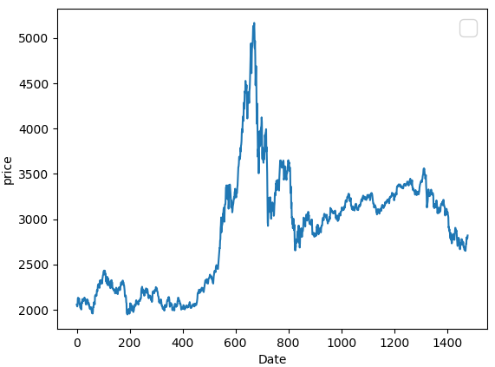
 |  |  |  | commend |  | 去Garch参数 |  | 去Garch参数 |  | 去Garch参数 | eGarch | eGarch,去LSTM3 | Garch(1,1)
 |  |  |  | MSE | 0.0090034503842 | 0.0041387825093 | 0.0096892048718 | 0.013247459838 | 0.058547868711 | 0.004319446416 |  |  | 0.45063380845

 |  |  |  | MAE | 0.045254430052 | 0.027244015828 | 0.15942148164 | 0.054271215787 | 0.074684130634 | 0.058049792042 |  |  | 0.51850761222

 |  |  |  | HMSE | 0.0052336927952 | 0.0032819105706 | 0.038897511036 | 0.012171703053 | 0.0084857368746 | 0.0050510381397 |  |  | 0.80075354564

 |  |  |  | HMAE | 0.096819522555 | 0.080998642252 | 0.017198682043 | 0.056345200116 | 0.039354814504 | 0.044948330248 |  |  | 0.69425710614

